Estadísticas
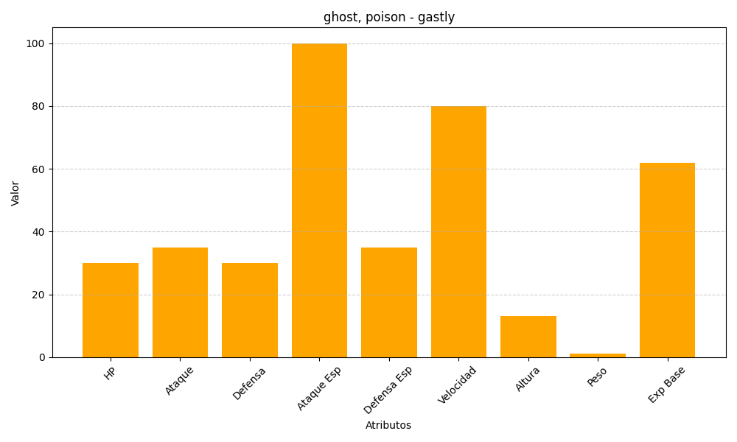
ID | Nombre | Tipo | HP | Ataque | Defensa | Ataque Especial | Defensa Especial | Velocidad | Altura | Peso | Experiencia Base
92 | gastly | ghost, poison | 30 | 35 | 30 | 100 | 35 | 80 | 13 | 1 | 62

